2018_10_data
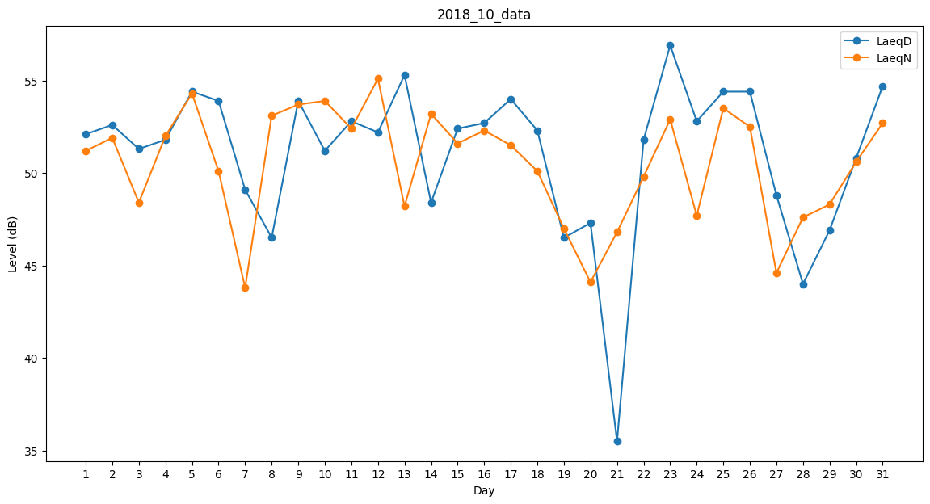
Day | LaeqD | LaeqN
1 | 52.1 | 51.2
2 | 52.6 | 51.9
3 | 51.3 | 48.4
4 | 51.8 | 52
5 | 54.4 | 54.3
6 | 53.9 | 50.1
7 | 49.1 | 43.8
8 | 46.5 | 53.1
9 | 53.9 | 53.7
10 | 51.2 | 53.9
11 | 52.8 | 52.4
12 | 52.2 | 55.1
13 | 55.3 | 48.2
14 | 48.4 | 53.2
15 | 52.4 | 51.6
16 | 52.7 | 52.3
17 | 54 | 51.5
18 | 52.3 | 50.1
19 | 46.5 | 47
20 | 47.3 | 44.1
21 | 35.5 | 46.8
22 | 51.8 | 49.8
23 | 56.9 | 52.9
24 | 52.8 | 47.7
25 | 54.4 | 53.5
26 | 54.4 | 52.5
27 | 48.8 | 44.6
28 | 44 | 47.6
29 | 46.9 | 48.3
30 | 50.8 | 50.6
31 | 54.7 | 52.7

